Hoja1
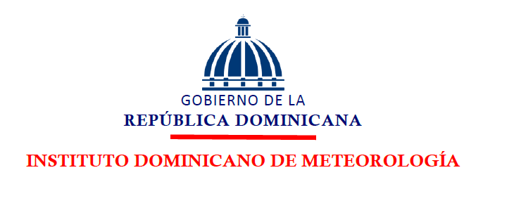

Oficina de Libre Acceso a la Información

Del 01 de Octubre - al 31 de Diciembre 2025

Estadísticas del 311 sobre Quejas, Denuncias, Reclamaciones y Sugerencias
Trimestre Octubre - Diciembre de 2025

Tipo | Caso | Resuelta | Pendiente | Total general
Quejas | 0 | 0 | 0 | 0
Reclamaciones | 0 | 0 | 0 | 0
Sugerencias | 0 | 0 | 0 | 0
Otros casos | 0 | 0 | 0 | 0
Total | 0 | 0 | 0 | 0
Quejas, Denuncias, Reclamaciones y Sugerencias, Trimestre Octubre - Diciembre de 2025

